상품제안서
무지 폴리 사각파우치 | 상품코드: S30751

 |  |  |  |  |  |  | 02-713-8555 | www.synergygift.co.kr
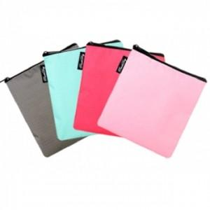

【상세/제작정보】

【인쇄/포장옵션】 | 실크, DTF열전사 / OPP(비닐)

【공급단가】 | 수량 | 500~ | 1,000~ | 3,000~ | 5,000~ | 10,000~
*VAT별도 | 민트 | 870원 | 840원 | 810원 | 780원 | 760원
 | 핫핑크 | 870원 | 840원 | 810원 | 780원 | 760원
 | 그레이 | 870원 | 840원 | 810원 | 780원 | 760원
 | 연핑크 | 870원 | 840원 | 810원 | 780원 | 760원

【상품 URL】 | https://www.synergygift.co.kr:443/src/goods_detail.php?gdno=30751

